Sheet1
 | 类别 | x1 | x2 | d12(x) | d22(x) | P(G1|x) | P(G2|x) | 判别 | 题目要求是∑1≠∑2 |  |  |  | 补充推导： | 多元正态分布概率密度函数为
G1:早春 | 1 | 24.8 | -2 | 0.94230409012 | 25.90709015 | 0.99999620717 | 3.792834904E-06 | 1 | 先验概率p1 |  | 先验概率p2
 | 1 | 24.1 | -2.4 | 2.1585504411 | 18.997484318 | 0.99977951645 | 0.000220483555 | 1 | 0.42857142857 |  | 0.57142857143
 | 1 | 26.6 | -3 | 1.1829787577 | 80.127477049 | 1 | 7.2014509634E-18 | 1
 | 1 | 23.5 | -1.9 | 1.3873251735 | 6.8893303663 | 0.93996994774 | 0.060030052261 | 1 | 判别式使用最通用的式子：
 | 1 | 25.5 | -2.1 | 1.758878855 | 41.711510408 | 0.99999999789 | 2.1105531268E-09 | 1 |  |  |  |  |  | 推导过程如下： | 多元正态分布密度函数的推导过程_哔哩哔哩_bilibili
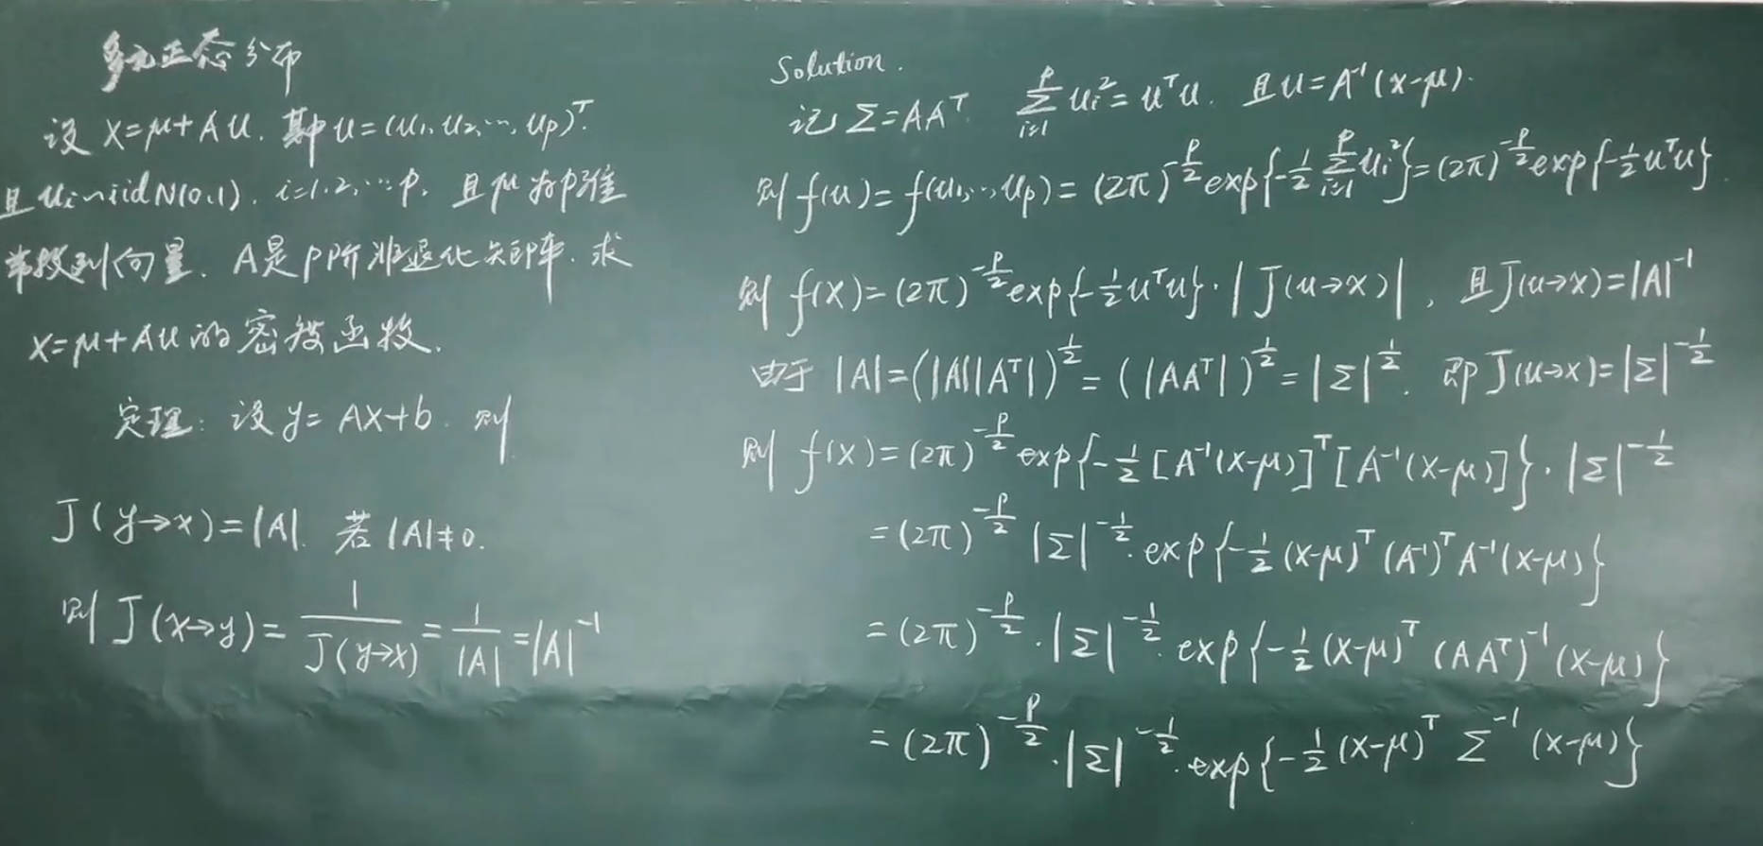
 | 1 | 27.4 | -3.1 | 1.9057933863 | 107.91403656 | 1 | 9.5631832371E-24 | 1
G2:无早春 | 2 | 22.1 | -0.7 | 12.360403344 | 0.22094055978 | 0.0023064620279 | 0.99769353797 | 2
 | 2 | 21.6 | -1.4 | 6.2326057444 | -0.8535414886 | 0.028111191932 | 0.97188880807 | 2 | 题中假设误判损失函数相等，故可令c(i | j) =c(j | i ) = 1
 | 2 | 22 | -0.8 | 10.2241724 | -0.97906145952 | 0.00367830945 | 0.99632169055 | 2
 | 2 | 22.8 | -1.6 | 2.8145064904 | 0.22638258555 | 0.2151660768 | 0.7848339232 | 2
 | 2 | 22.7 | -1.5 | 3.2434717839 | -0.6282981624 | 0.12610063216 | 0.87389936784 | 2
 | 2 | 21.5 | -1 | 7.5461599124 | -1.5041109325 | 0.010717145782 | 0.98928285422 | 2
 | 2 | 22.1 | -1.2 | 5.4806393156 | -2.5382371794 | 0.017820261163 | 0.98217973884 | 2 | 使用S和x_bar来估算∑和μ
 | 2 | 21.4 | -1.3 | 6.8487872234 | -0.41648321147 | 0.025765008745 | 0.97423499125 | 2 | S1 |  | S2
 |  |  |  |  |  |  |  |  | 2.2136666667 | -0.65766666667 | 0.27357142857 | -0.063214285714
 |  |  |  |  |  |  |  |  | -0.65766666667 | 0.26966666667 | -0.063214285714 | 0.10696428571

 |  |  |  |  |  |  |  |  | x1_bar |  | x2_bar
 |  |  |  |  |  |  |  |  | 25.316666667 |  | 22.025
 |  |  |  |  |  |  |  |  | -2.4166666667 |  | -1.1875

 |  |  |  |  |  |  |  |  | ln(|S1|) |  | ln(|S2|)
 |  |  |  |  |  |  |  |  | -1.8052906035 |  | -3.6782827369

 |  |  |  |  |  |  |  |  |  |  |  |  |  | 补充说明：
 |  |  |  |  |  |  |  |  |  |  |  |  |  | ∑x = (x-μ) (x-μ)T =Au uTAT
 |  |  |  |  |  |  |  |  |  |  |  |  |  | 而由于u是独立同分布iid N(0,1)，独立推导出u的协方差为对角阵，则σ2=1，则u的协方差矩阵是I
 |  |  |  |  |  |  |  |  |  |  |  |  |  | ∑x = AAT=∑

 |  |  |  |  |  |  |  |  |  |  |  |  |  | 参考资料：
 |  |  |  |  |  |  |  |  |  |  |  |  |  | 多元/多维高斯/正态分布概率密度函数推导 (Derivation of the Multivariate/Multidimensional Normal/Gaussian Density) - 凯鲁嘎吉 - 博客园 (cnblogs.com)

